Додоток 1
Додаток №1 до Запиту
Форма цінової пропозиції

(Назва Учасника), надає свою пропозицію щодо участі у закупівлі павербанків.
Відомості про підприємство |  |  |  |  | Повне найменування учасника – суб’єкта господарювання
 |  |  |  |  | Ідентифікаційний код за ЄДРПОУ або реєстраційний номер облікової картки платника податків
 |  |  |  |  | Реквізити (адреса - юридична та фактична, телефон, факс, телефон для контактів, e-mail, розрахунковий рахунок)
Відомості про особу (осіб), які уповноважені представляти інтереси Учасника |  |  |  |  | (Прізвище, ім’я, по батькові, посада, контактний телефон).

№ п/п | Назва | Технічні характеристики та опис |  |  |  |  | ОВ | Кількість | Ціна за одиницю, грн | Всього вартість, грн | Умови оплати, % передплати /післяплати | Термін поставки товару, календарних днів
 |  | Запит |  | Назва (запропонованого товару, фото товару) | Пропозиція Вказати параметри та характеристики по кожному пункту |  |  |  | (з урахуванням всіх податків і зборів)
1 | 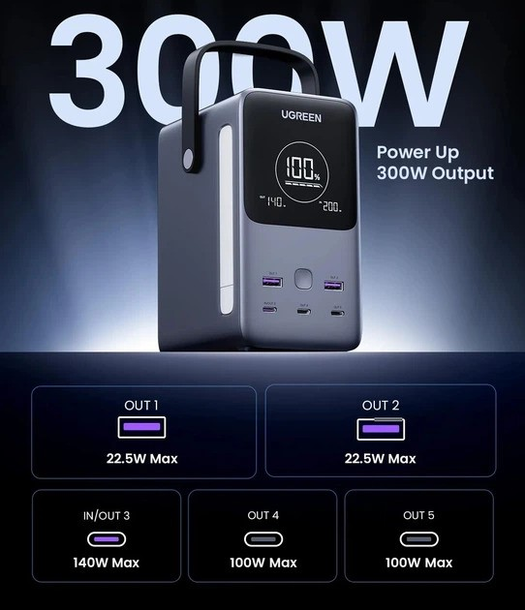 Універсальна мобільна батарея (Power Bank) типу Ugreen PB770 48000mAh 300W PD LED або аналог | Ємність акумулятора | не менше 48000 mAh |  | Торгова марка | Учасник має зазаначити торгову марку | шт. | 13 |  | 0.00 ₴
 |  |  |  |  | Ємність акумулятора | Пропозиція Учасника
 |  | Тип акумуляторів | LiFePO4 (літій-залізо-фосфатні) або еквівалент з аналогічним рівнем безпеки та ресурсу |  | Тип акумуляторів | Пропозиція Учасника
 |  | Максимальна вихідна потужність | не менше 300 W |  | Максимальна вихідна потужність | Пропозиція Учасника
 |  | Призначення | Для заряджання ноутбуків, планшетів, смартфонів та інших смарт-пристроїв |  | Призначення | Пропозиція Учасника
 |  | Функції заряджання | Power Delivery (PD), Quick Charge 3.0 або новіше, наскрізна зарядка (pass-through charging) |  | Підтримка технологій | Пропозиція Учасника
 |  | Вхідні інтерфейси | не менше 1 × USB-C з підтримкою вхідної потужності до 140W |  | Вхідні інтерфейси | Пропозиція Учасника
 |  | Вихідні інтерфейси | не менше 3 × USB-C (до 140 W) та 2 × USB-A (22,5 W) |  | Вихідні інтерфейси | Пропозиція Учасника
 |  | Параметри виходу | USB-C1: 5V-28V/5A (140W Max), PPS support. |  | Параметри виходу | Пропозиція Учасника
 |  |  | USB-C2/C3: 5V-20V/5A (100W Max). |  |  | Пропозиція Учасника
 |  |  | USB-A1/A2: 5V/3A, 9V/2A, 12V/1.5A, 10V/2.25A (22.5W). |  |  | Пропозиція Учасника
 |  | Захист | Від короткого замикання, перегріву, перенапруги, перезарядження |  | Захист | Пропозиція Учасника
 |  | Особливості | Наявність дисплея або індикатора заряду, функції швидкого заряджання |  | Особливості | Пропозиція Учасника
 |  | Час повної зарядки УМБ | не більше 1,5–2 годин при використанні швидкої зарядки |  | Час повної зарядки УМБ | Пропозиція Учасника
 |  | Колір | Сірий або темний |  | Колір | Пропозиція Учасника
 |  | Комплектація | УМБ, кабель USB-C – USB-C, інструкція користувача |  | Комплектація | Пропозиція Учасника
 |  | Гарантія | не менше 12 місяців |  | Гарантія | Пропозиція Учасника
 |  |  |  |  | Країна-виробник | Учасник має зазаначити країну-виробника
Всього вартість пропозиції, грн* |  |  |  |  |  |  |  |  |  | 0.00 ₴
* Товариство Червоного Хреста України є громадською неприбутковою організацією і просить надати максимальні знижки на товар, вказаний у ціновій пропозиції.
** Закупівля відбувається одним лотом
Супутні вимоги!! |  | 1. Вартість доставки, розвантаження, завантаження товару та пакування мають бути включеними у вартість товару. 2. Постачальник повинен вказати торгову марку продукції, надати фото запропонованого товару та відповідні сертифікати якості. 3. Переможець зобов'язаний поставити продукцію у відповідності до поданої ним цінової пропозиції без внесення додаткових змін у 30 денний термін. 4. У разі виявлення неякісного товару або такого, що не відповідає умовам договору, учасник-переможець зобов’язаний замінити неякісний товар протягом 3 робочих днів з моменту виявлення неякісного товару на якісний без будь-якої додаткової оплати з боку замовника. 5. Товар розміщується по 1 шт. в картонну коробку від виробника.

Примітка: вартість одиниці продукції та загальну вартість пропозиції потрібно заповнювати у гривнях, зазначаючи цифрове значення, яке має не більше двох знаків після коми.
Ми погоджуємось, що всі витрати, пов’язані з доставкою товару, завантажувально-розвантажувальними роботами, здійснюються за рахунок Постачальника за наданою адресою.
Ми погоджуємося та ознайомлені з умовами типового Договору ТЧХУ (Додаток №2 до Запиту).
Ми погоджуємося з умовами, що Замовник має право розділити дану закупівлю між декількома постачальниками за умови наявності більш вигідних умов на різні позиції.
Ми погоджуємося з умовами, що Ви можете відхилити нашу чи всі надані пропозиції, та розуміємо, що Ви не обмежені у прийнятті будь-якої іншої пропозиції з більш вигідними для Вас умовами.
Ми погоджуємось зафіксувати цінову пропозицію протягом 90 днів календарних днів з моменту подачі
Подаючи свою пропозицію ми підтверджуємо повну комплектацію та відповідність умовам зазначеним в Запиті.
Учасники повинні надсилати цінові пропозиції з підписом і печаткою (за наявності)

 | Дата:

 | Керівник організації/ФОП:____________________________ ( ____________________)
 | МП підпис ПІБ

